アンケートの注意点
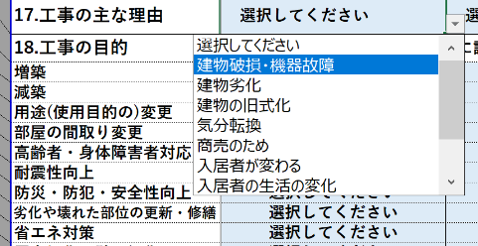
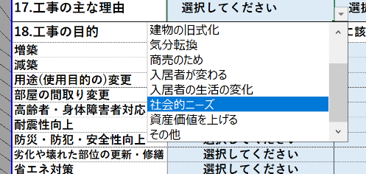
●アンケートの注意点
① エクセルのファイルの中の2枚のワークシート(アンケート１・アンケート２)で構成されております。2枚ともご回答ください。
② アンケート１は、御社(勤務先)についての調査、
アンケート２は2008年以降今までに携わったリフォーム・改修工事の内容を時代の古い順に工事ごとにご記入ください。
③ ■黄色の枠に数値を、■ピンクの枠には直接文章をご記入下さい。■水色の枠は枠内の選択肢から選んで下さい。
選択肢はセルの右下の▼を押すと、選択肢がでてきます。出来る限り下までスクロールしないと、選択肢が出てこない箇所があります。

